Лист1
Команда | Сюжет | Преимущества | Слабые стороны | Дизайн | Вывод
FairBall | Главный герой - Олег ищет человека, который сливает информацию. Подводка к информационной безопасности. | Завернули новеллу в формат детектива с бобеждением босса. | Нет явной киллер-фичи, кроме динамики в коде(то есть все персонажи содержатся в коде) | 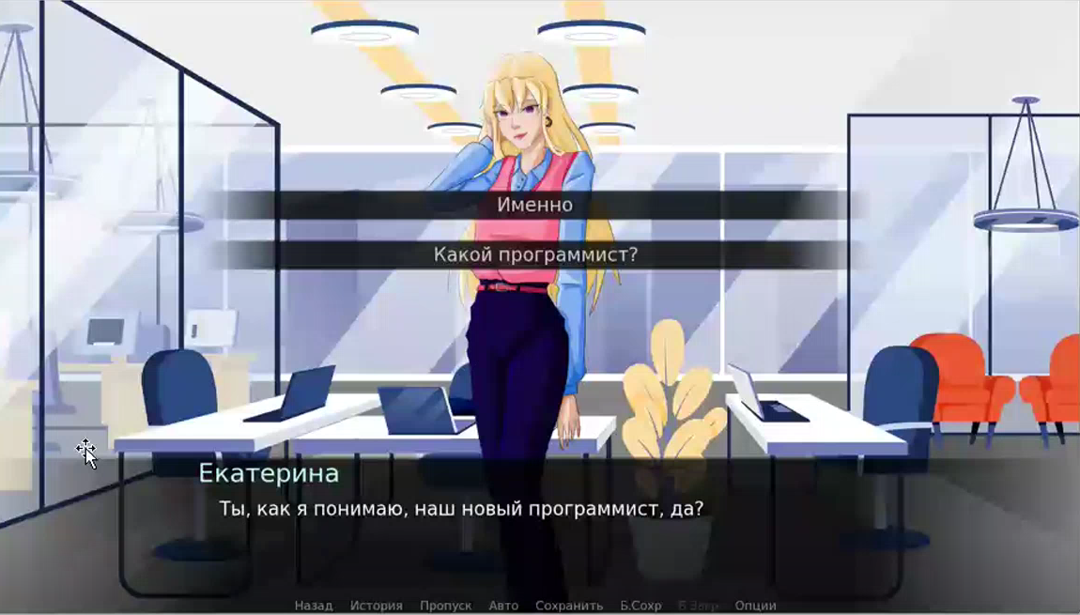 | Дизайн приятен глазу, спокойная цветовая гамма, музыкального сопровождения не услышали. Фишка команды. оказалась для нас бесполезной, поскольку не увидели в этом преимуществ для, только недостатки в плане нагрузки памяти.
МОзги | Герой - сильный лидер без слабостей, playboy и просто крутой чувак, который помогает людям справиться с одиночеством, но при этом сам одинок и страдает депрессией. Есть ИИ - Паприка, которая помогает людям справляться с одиночеством. Главная идея - приблизить новеллу максимально к реальности и показать обратную сторону людей, которые работают в сфере IT. | Интересная цветовая палитра, приближенность к реальности, что вызывает у человека, который играет в игру, эмпатию по отношению к герою. Много точек соприкосновения с аудиторией. Новелла основана на чувствах. Предоставляют абитуриенту подробное описание профессии и список вузов, а также навыки, которые необходимы для MLI. | Описательный характер и субъктивное мнение. Создают из персонажа некое клише программиста в нынешних реалиях. | 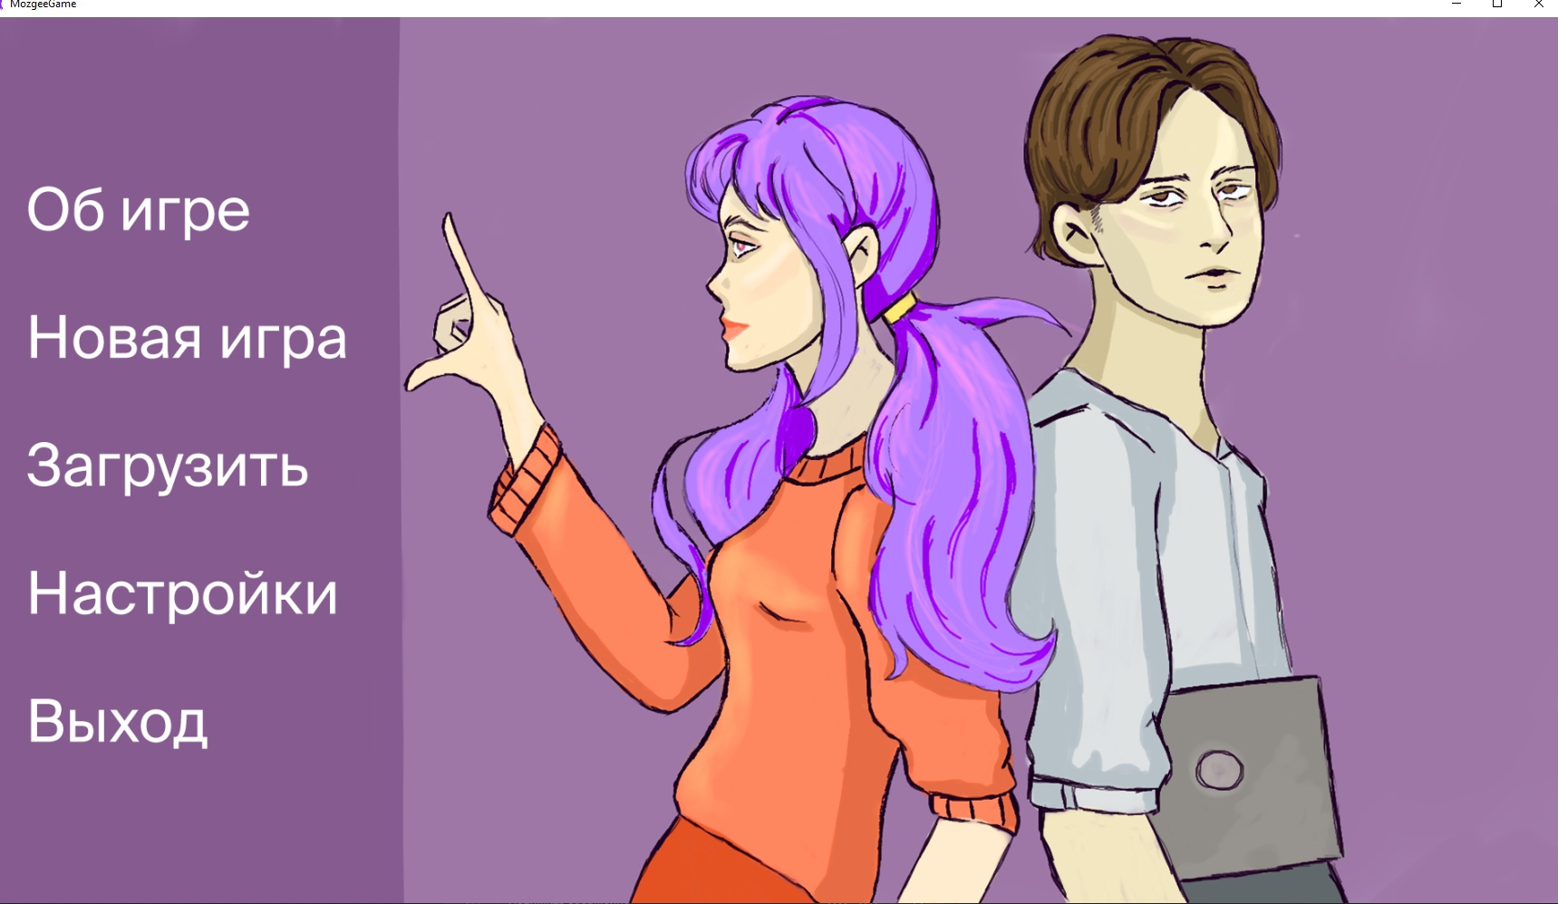 | Взяли для себя во внимание необычные имена персонажей. Ребята сделали крутую видеоподачу с качественным монтажем, поэтому есть на что ориентироваться. Единственное - нужно уложиться в 5 минут и сделать на таком же уровне или лучше.
Lira | Первокурсник подал заявку на стажировку. Нейротехнологии развиваются, но начинают происходить странности с преступностью, с чем и придется разобраться герою. | Сделали оцентровку изображения по пробелу, что создает эффект погружения в виртуальную игру. Изначально гг сам играет в виртуальную игру, но мы об этом узнаем в самом конце. Качественная отрисовка персонажей. |  | 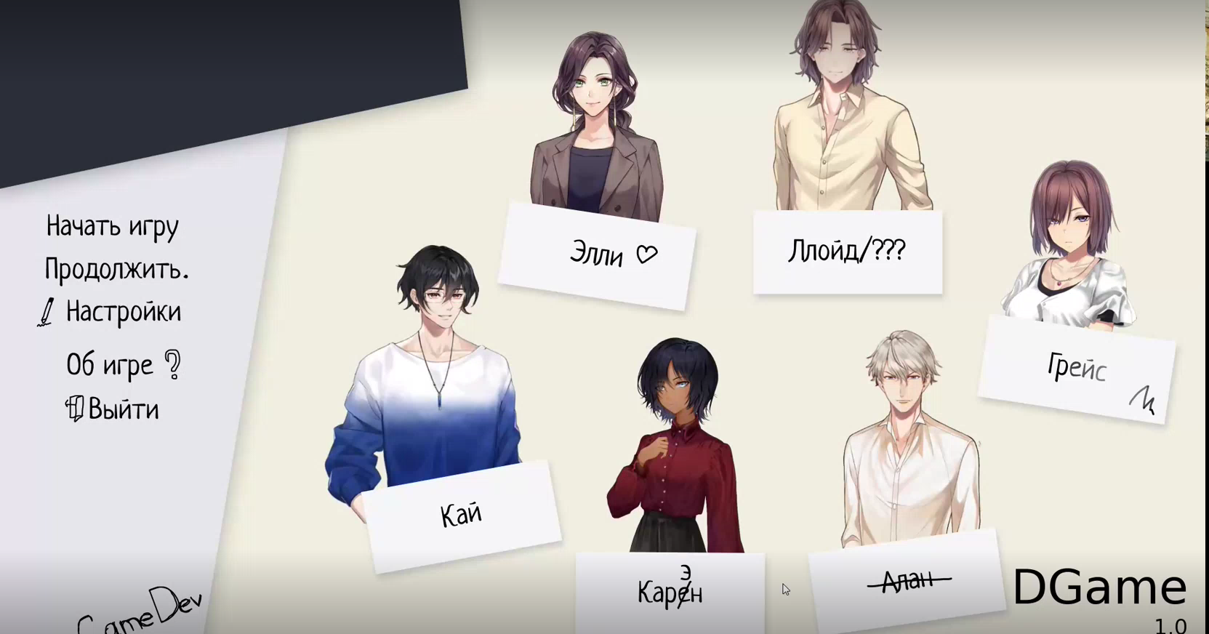 | Команда использовала свой логотип, мы решили тоже создать свой логотип. Также взяли во внимание оцентровку ихображения.
Веселые молочники | Два друга решили создать новое приложение, но у них не было дизайнера. Они позвали своего знакомого работать над приложением. В ходе новеллы мы узнаем все тонкости работы дизайнера. | Качественное музыкальное сопровождение. Взаимодействие с объектами на экране. Кнопки меню в игре реализовали нестандартно. | Нет конфликта, есть перспектива. | 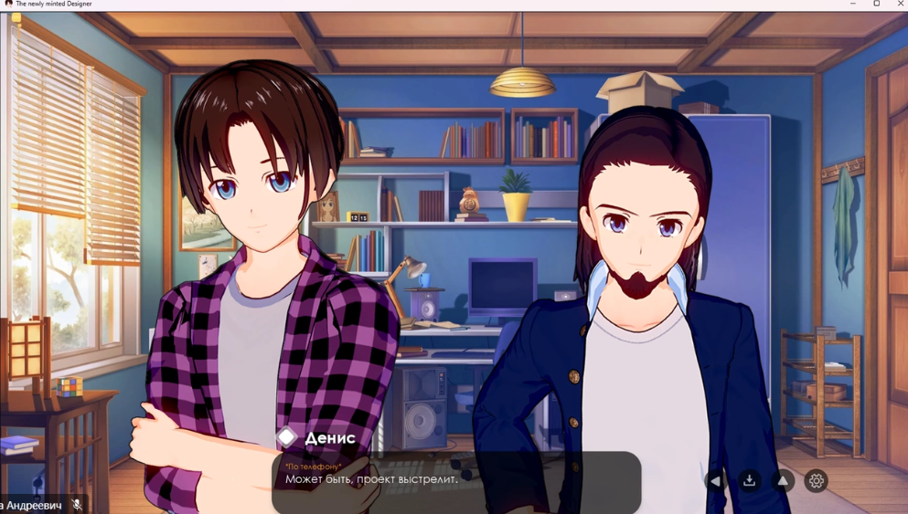 | Начали искать качественные звуки и музыку для новеллы. Взяли во внимание кнопки в меню.

